Spec. Cable
...
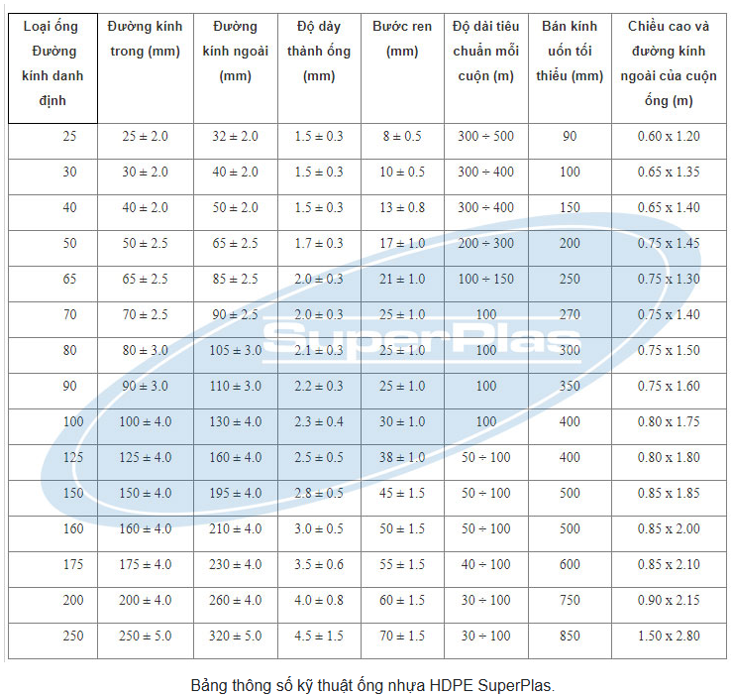
Cu/Mica/XLPE/FR-PVC | Cu/Mica/XLPE/LSZH | CU/PVC/PVC | TÊN | Đường kính trong ống | ỐNG LUỒN DÂY PVC |  |  |  | ỐNG LUỒN DÂY HDPE
 |  |  | D20 | 17.2 | STT | Đường kính ngoài (mm) | Độ dày ống (mm) | Đường kính trong (mm) | LoẠI ống | Độ dày ống (mm)
6.4 | 6.4 |  | D25 | 22 | 1 | 16 | 1.2 | 13.6 | 32/25
6.9 | 6.9 |  | D32 | 28.3 | 2 | 20 | 1.4 | 17.2 | 40/30
7.4 | 7.4 |  | D40 | 35.8 | 3 | 25 | 1.5 | 22 | 50/40
8 | 8 |  | D50 | 45.2 | 4 | 32 | 1.86 | 28.3 | 65/50
8.6 | 8.6 |  | D63 | 57 | 5 | 40 | 2.1 | 35.8 | 85/65
9.5 | 9.5 |  |  | 70 | 6 | 50 | 2.4 | 45.2 | 105/80
11 | 11 |  |  | 80 | 7 | 63 | 3 | 57 | 130/100
12.1 | 12.1 |  |  | 90 | 8 |  |  |  | 160/125
13.4 | 13.4 |  |  | 100 | 9 |  |  |  | 195/150
15.3 | 15.3 |  |  | 125
17.1 | 17.1 |  |  | 150
18.7 | 18.7 |  |  | 160
20.7 | 20.7 |  |  | 175
22.7 | 22.7 |  |  | 200
25.4 | 25.4 |  |  | 250
28.2 | 28.2
31.5 | 31.5
35 | 35
40 | 40
...
12.4 | 12.4 | 10.6
13.3 | 13.3 | 11.5
14.4 | 14.4 | 13.3
15.5 | 15.5 | 14.5
16.0 | 16.0 | 14.9
17.8 | 17.8 | 16.7
20.9 | 20.9 | 19.8
...

